tab & graph G3.e1 2021-2024
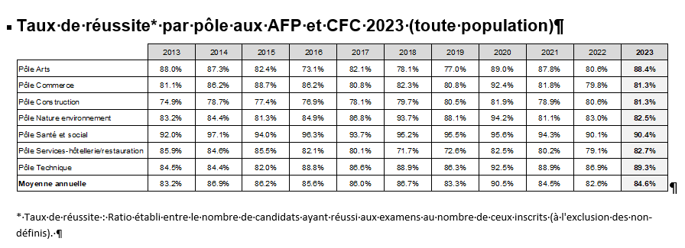

Département de l'intruction publique, de la formation et de la jeunesse
Repères et indicateurs statistiques

G3.e Taux de réussite aux examens de formation professionnelle initiale (CFC et AFP), selon le pôle, 2021 à 2024

Source : OFPC.

 | 2015 | 2016 | 2017 | 2018 | 2019 | 2020 | 2021 | 2022 | 2023 | 2024
Pôle Arts appliqués | 82% | 73% | 82% | 78% | 77% | 89% | 88% | 81% | 88% | 92%
Pôle Commerce | 89% | 86% | 81% | 82% | 81% | 92% | 82% | 80% | 81% | 81%
Pôle Construction | 77% | 77% | 78% | 80% | 81% | 82% | 79% | 81% | 81% | 81%
Pôle Nature environnement | 81% | 85% | 87% | 94% | 88% | 94% | 81% | 83% | 83% | 84%
Pôle Santé et social | 94% | 96% | 94% | 95% | 96% | 96% | 94% | 90% | 90% | 89%
Pôle Services-hôtellerie/restauration | 86% | 82% | 80% | 72% | 73% | 83% | 80% | 79% | 83% | 85%
Pôle Technique | 82% | 89% | 87% | 89% | 86% | 93% | 89% | 87% | 89% | 89%
Source : OFPC. |  |  |  |  |  |  |  |  |  | date de publication : juillet 2025
© Service de la recherche en éducation (SRED)

